CADRES
 | RESULTATS DU SECOND TOUR DES ELECTIONS CSE HSBC France 2019

 | Collège CADRES (Titulaires) |  |  |  |  |  | Collège CADRES (Suppléants)

 |  | Nombre d'inscrits : |  | 5588 |  |  |  | Nombre d'inscrits : |  | 5588
 |  | Nombre d'électeurs ayant pris par au vote : |  | 2315 |  |  |  | Nombre d'électeurs ayant pris par au vote : |  | 2192
 |  | Nombre de non votants : |  | 21 |  |  |  | Nombre de votes blancs : |  | 22
 |  | Nombre de suffrages valablement exprimés : |  | 2294 |  |  |  | Nombre de suffrages valablement exprimés : |  | 2170

 |  | Ont obtenu : |  |  |  |  |  | Ont obtenu :
0 |  |  |  | Nb de voix | % | 0 |  |  |  | Nb de voix | %
 |  |  | CFDT | 602 | 26.24% |  |  |  | CFDT | 561 | 25.85%
 |  |  | CFTC | 690 | 30.08% |  |  |  | CFTC | 622 | 28.66%
 |  |  | CGT | 37 | 1.61% |  |  |  | CGT | 38 | 1.75%
 |  |  | FO | 378 | 16.48% |  |  |  | FO | 372 | 17.14%
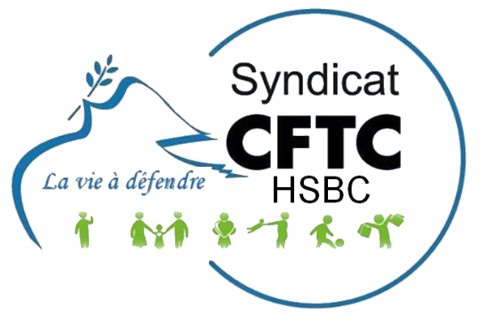
 |  |  | SNB | 504 | 21.97% |  |  |  | SNB | 480 | 22.12%
 |  |  | UNSA | 83 | 3.62% |  |  |  | UNSA | 97 | 4.47%
 |  |  |  | 2294 |  |  |  |  |  | 2170
 |  | Sont élus pour la CFTC : |  |  |  |  |  | Sont élus pour la CFTC:

 |  | Prénom / Nom |  |  |  |  |  | Prénom / Nom

 |  | Elisabeth HARAUCHAMPS | CFTC |  |  |  |  | Laurence MARIE | CFTC
 |  | Bruno RONSIN | CFTC |  |  |  |  | Jean-Luc BEFFERAT | CFTC
 |  | Nathalie NINAUVE | CFTC |  |  |  |  | Carole SAINT-JEAN | CFTC
 |  | Philippe CATTANEO | CFTC |  |  |  |  | Sylvano TOZZINI | CFTC
 |  | Anne Marie TRESALLET | CFTC |  |  |  |  | Maud GARBAA | CFTC
 |  | Thierry MATEOS | CFTC |  |  |  |  | Michael MAGALHAES | CFTC
 |  | Nathalie KLAMMERS | CFTC |  |  |  |  | Marylène VERSTRAETE | CFTC
 |  | Jean-Jacques HERY | CFTC

Feuil1
non votants | 4488
votants | 3035

RESULTATS DES VOTES CHEZ HSBC

Nombre d'inscrits : | 7523

NON VOTANTS
56 %

Feuil2
AUTRES OS | 2181
votants CFTC | 814

Nombre d'inscrits : | 7523

NOUS CFTC-HSBC

